2022_04_data
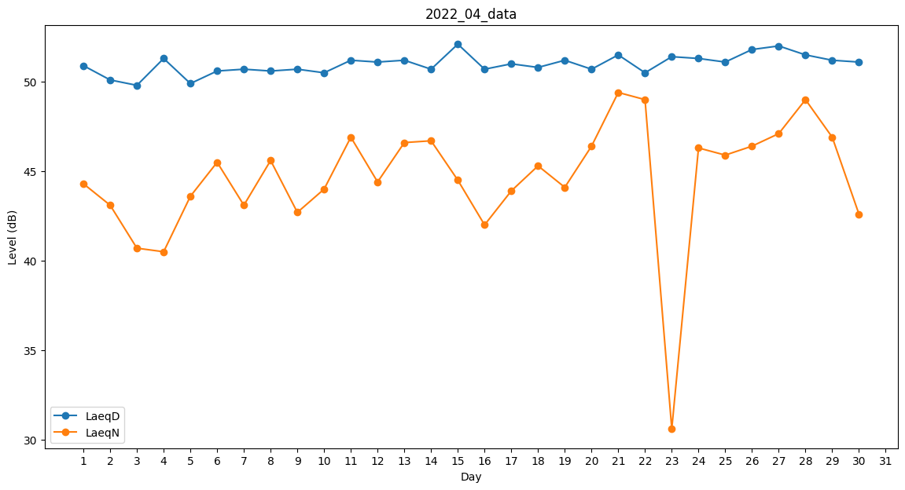
Day | LaeqD | LaeqN
1 | 50.9 | 44.3
2 | 50.1 | 43.1
3 | 49.8 | 40.7
4 | 51.3 | 40.5
5 | 49.9 | 43.6
6 | 50.6 | 45.5
7 | 50.7 | 43.1
8 | 50.6 | 45.6
9 | 50.7 | 42.7
10 | 50.5 | 44
11 | 51.2 | 46.9
12 | 51.1 | 44.4
13 | 51.2 | 46.6
14 | 50.7 | 46.7
15 | 52.1 | 44.5
16 | 50.7 | 42
17 | 51 | 43.9
18 | 50.8 | 45.3
19 | 51.2 | 44.1
20 | 50.7 | 46.4
21 | 51.5 | 49.4
22 | 50.5 | 49
23 | 51.4 | 30.6
24 | 51.3 | 46.3
25 | 51.1 | 45.9
26 | 51.8 | 46.4
27 | 52 | 47.1
28 | 51.5 | 49
29 | 51.2 | 46.9
30 | 51.1 | 42.6

